寄付金上限額シミュレーション
寄附金上限額（目安）のシミュレーション
 |  |  |  | 入力項目
 |  |  |  | 必須項目
収入・所得入力欄 |  | ※該当項目のみご記入ください |  |  |  | 注意事項

給与収入額 |  | 円 | 給与所得額 | 0 | 円 | ○ このシミュレーションは令和8年度市民税・府民税に適用される税制改正が反映されたものです。

1月1日時点でのご年齢(年金収入がある方のみ) |  |  |  |  | 歳 | ○ 市民税・府民税額を試算し、その税額を基に上限額を試算するため、実際の計算結果とは異なる場合があります。
 |  |  |  |  |  | 試算結果はあくまで目安としてください。
年金収入額 |  | 円 | 年金所得額 | 0 | 円
 |  |  |  |  |  | ○ シミュレーションを利用する際は、源泉徴収票等を参考にご利用ください。
 |  |  | その他の所得金額 |  | 円 | 源泉徴収票等がなくてもご利用いただくことはできます。

所得控除入力欄 |  | ※該当項目のみご記入ください |  |  |  | 所得控除要件

 |  |  |  |  |  | ○ 配偶者控除(一般)･･･該当年の12月31日時点で70歳未満の人で合計所得金額が58万円以下の人
所得控除額 |  | 円 | 配偶者・配偶者特別控除（一般） |  | 人 | ○ 配偶者控除(老人)･･･該当年の12月31日時点で70歳以上の人で合計所得金額が58万円以下の人
 |  |  | 配偶者・配偶者特別控除（老人） |  | 人 | ○ 配偶者特別控除･･･配偶者控除(一般・老人)該当者のうち合計所得金額が58万円超133万円以下の人

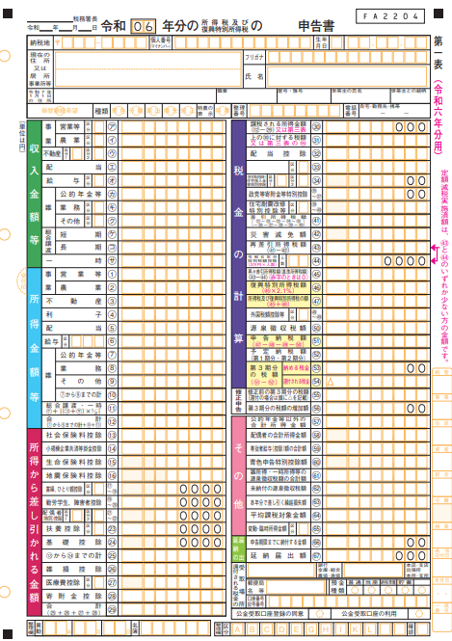
（人的控除差） |  |  | 配偶者の合計所得金額 |  | 円 | ○ 一般扶養控除･･･該当年の12月31日時点で16歳以上で以下の扶養控除対象者以外の人
基礎控除 | 520,000 |  |  |  |  | ○ 特定扶養控除･･･該当年の12月31日時点で19歳～22歳の人
扶養控除 | 0 |  | 一般扶養控除 |  | 人 | ○ 特定親族特別控除･･･特定扶養控除対象者のうち、合計所得金額が58万円超123万円以下の人
合計 | 520,000 |  | 特定扶養控除 |  | 人 | ○ 老人扶養控除･･･該当年の12月31日時点で70歳以上の人
 |  |  |  |  |  | ※扶養控除は被扶養者の合計所得金額が58万円以下でなければ取れません
 |  |  | 特定扶養親族の合計所得金額 1人目 |  | 円
 |  |  | 特定扶養親族の合計所得金額 2人目 |  | 円 | ○ 障害者控除(普通)･･･以下の特別障害者以外の障害者、（自立支援受給者証のみは不可）
 |  |  | 特定扶養親族の合計所得金額 3人目 |  | 円 | ○ 障害者控除(特別)･･･身体障害者手帳1級、2級、療育手帳A判定、精神障害者保健福祉手帳１級
 |  |  |  |  |  | 障害者控除対象者認定書：特別障害またはねたきり老人
 |  |  | 老人扶養控除 |  | 人
 |  |  | 老人扶養控除（同居） |  | 人 | ○ 寡婦控除･･･夫と離婚した後に婚姻していない人で子以外の扶養親族がいる人、夫と死別した後に婚姻していない人
 |  |  | 障害者控除（普通） |  | 人 | ○ ひとり親控除･･･婚姻歴や性別に関わらず、生計を一にする子がいる単身者の人
 |  |  | 障害者控除（特別:同居） |  | 人 | ※寡婦控除、ひとり親控除ともに合計所得金額が500万円以下であること。
 |  |  | 障害者控除（特別） |  | 人
 |  |  | 寡婦控除 |  |  | 〇 所得控除額とは、社会保険料控除、小規模企業共済等掛金控除、生命保険料控除、地震保険料控除
 |  |  | ひとり親控除 |  |  | 扶養控除等、基礎控除、雑損控除、医療費控除、寄付金控除の合計額となります。
 |  |  | 勤労学生控除
⇓

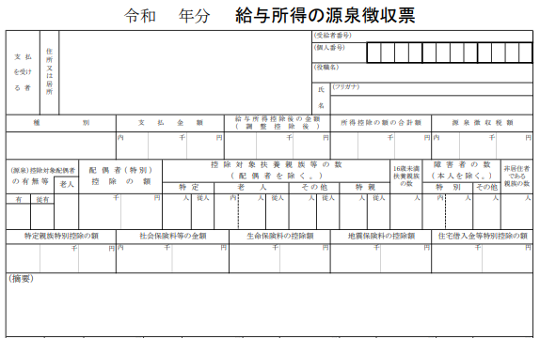

 | 寄附金上限額(目安)

 | 2,000 |  |  |  | 円

所得控除額はこちら
所得控除額はこちら
 |  | ※住宅ローン控除額、所得金額調整控除額、調整控除額、損益通算、繰越控除額は考慮しておりません。
 |  | ※被扶養者の合計所得金額が所得要件外の場合は加味しません。(配偶者・特定扶養を除く)

